Hoja1
2023-07-03 13:08:10

BUENOS AIRES luquearti@gmail.com

____________________________________________________________________________________
"VARILLA y ALAMBRE"
"Para VISILLO”
“FORRADA"
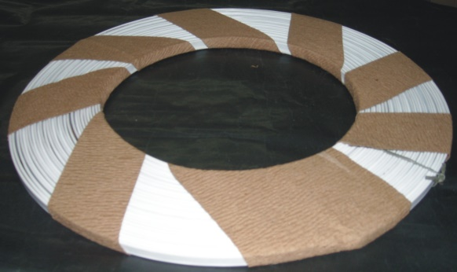
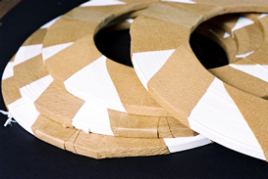

VARILLA CHATA para VISILLO FORRADA

COD. | ROLLO POR | PRECIO x M.
V-020 | 25 M. | 116.01
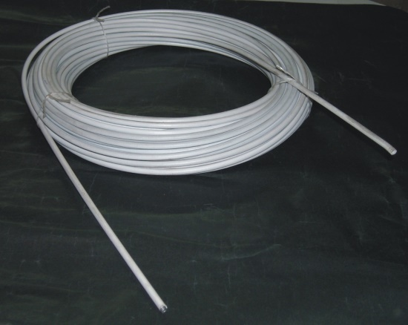
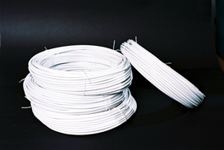

ALAMBRE para VISILLO ESPIRALADO FORRADO

COD. | ROLLO POR | PRECIO x M.
A-061 | 30 M. | 195.61

M

